Plan1
Soma de HIT | Rótulos de Coluna
 | 256 |  |  |  |  | 256 Total | Total geral
 | 7 |  |  |  | 7 Total
 | 4 |  |  | 4 Total
Rótulos de Linha | 2 | 2.5 | 3
05x03 | 0.9697674419 | 0.9651162791 | 0.9627906977 | 2.8976744187 | 2.8976744187 | 2.8976744187 | 2.8976744187
09x05 | 0.9651162791 | 0.9697674419 | 0.9674418605 | 2.9023255815 | 2.9023255815 | 2.9023255815 | 2.9023255815
18x10 | 0.976744186 | 0.9813953488 | 0.9790697674 | 2.9372093022 | 2.9372093022 | 2.9372093022 | 2.9372093022
34x18 | 0.9674418605 | 0.9697674419 | 0.9674418605 | 2.9046511629 | 2.9046511629 | 2.9046511629 | 2.9046511629
51X27 | 0.9651162791 | 0.9651162791 | 0.9651162791 | 2.8953488373 | 2.8953488373 | 2.8953488373 | 2.8953488373
68X36 | 0.976744186 | 0.9790697674 | 0.9813953488 | 2.9372093022 | 2.9372093022 | 2.9372093022 | 2.9372093022
Total geral | 5.8209302326 | 5.8302325582 | 5.823255814 | 17.474418605 | 17.474418605 | 17.474418605 | 17.474418605

neuron x syn
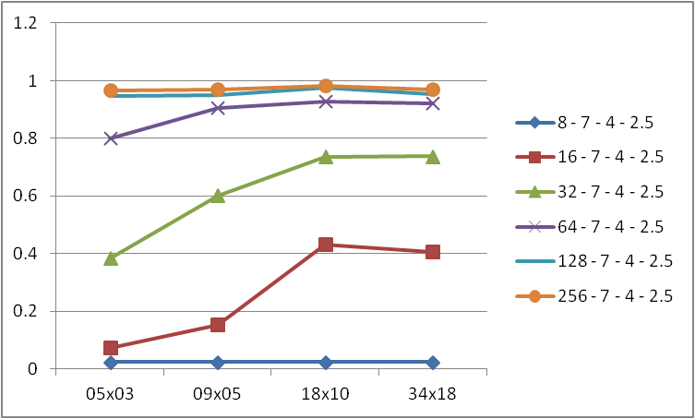

neuron x gauss
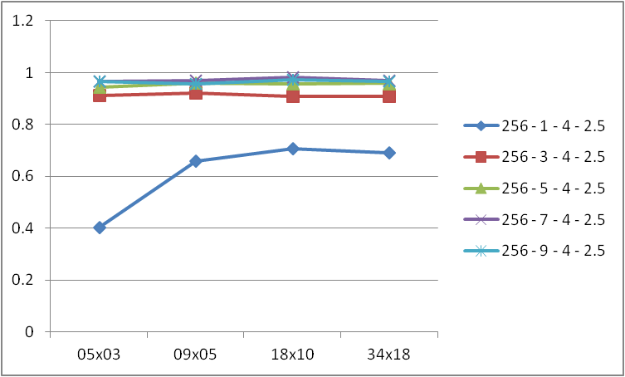

neuron x log
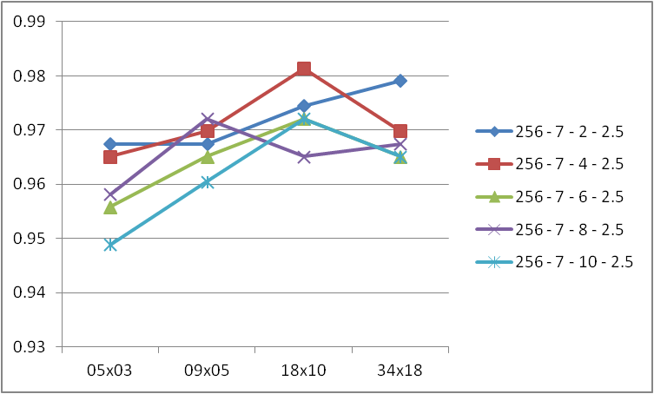

neuron x vote par
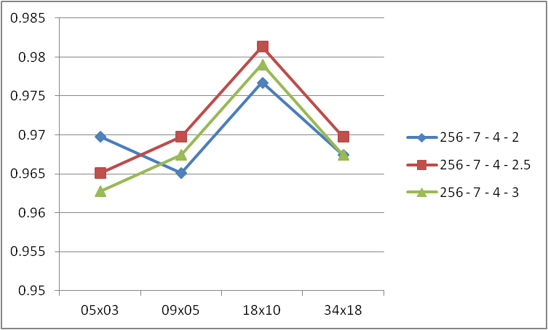

Plan2
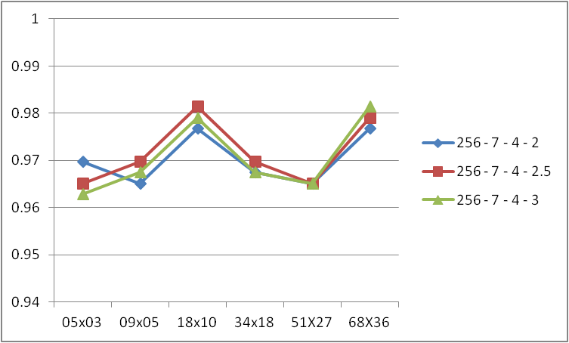
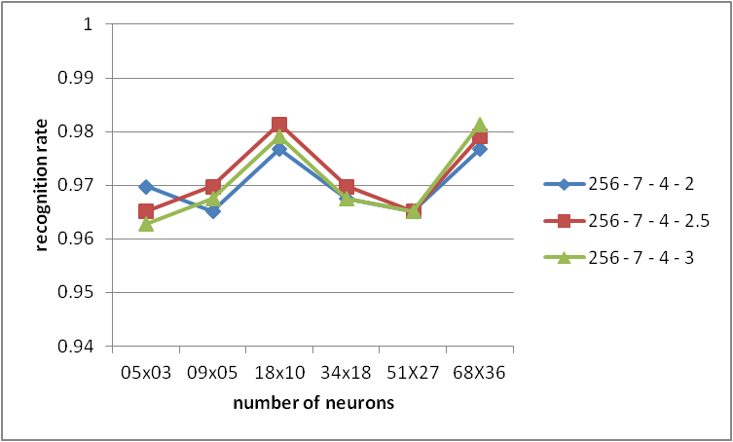
Variando synapse -> 256

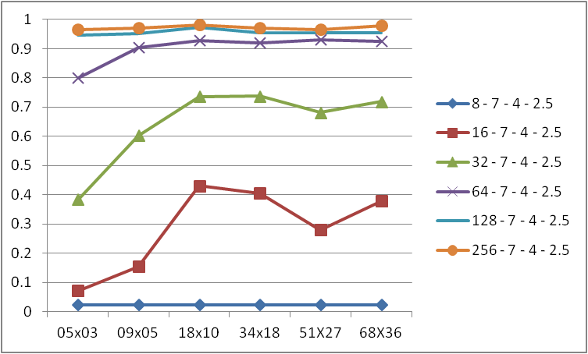
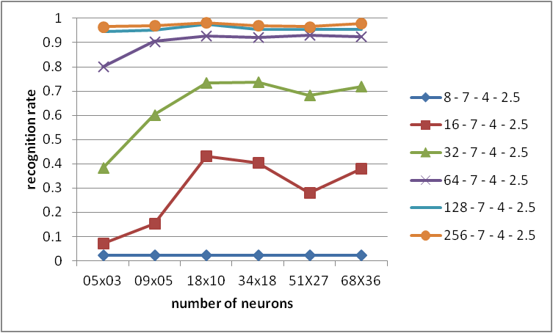

Variando gauss-rad -> 7

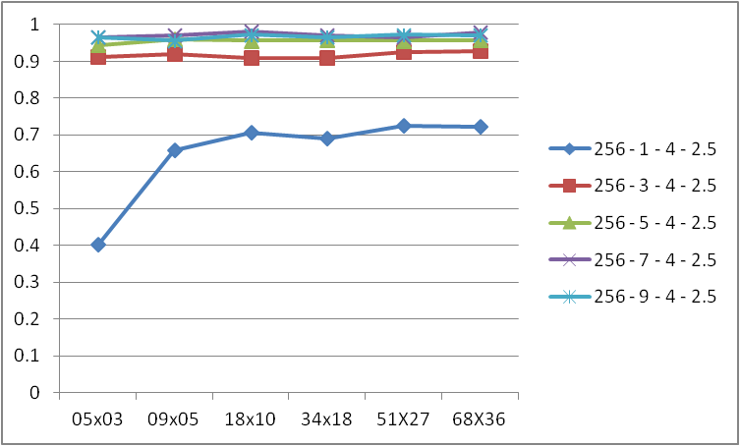
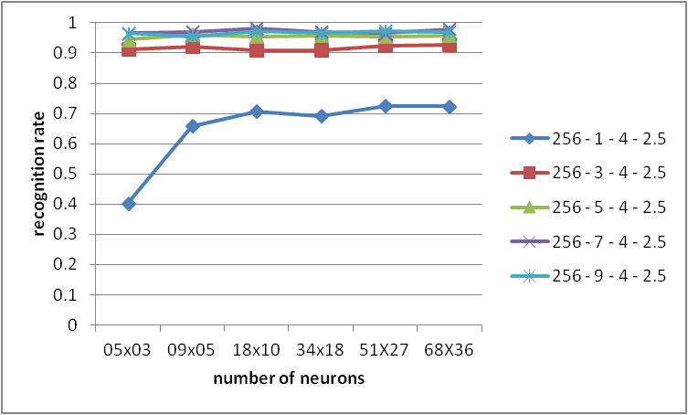

Variando log-factor -> 4

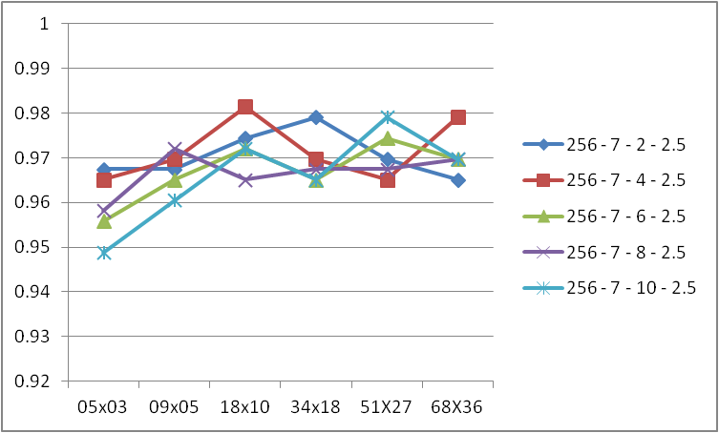
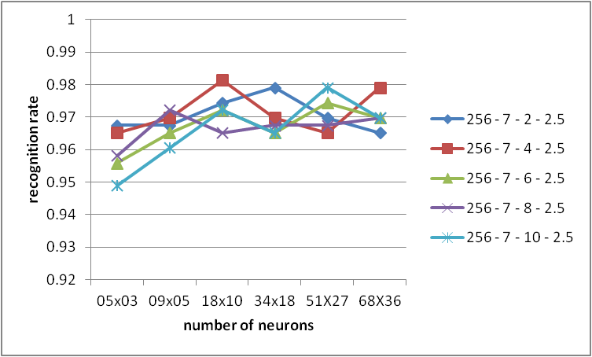

Variando vote-param -> 2.5

